상품제안서
미켈란젤로 컬러블럭 타월 3P세트 | 상품코드: F13811

 |  |  |  |  |  |  | 02-412-0044 | www.easy1.co.kr
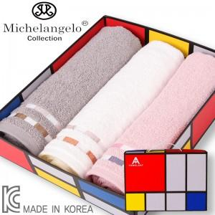

【상세/제작정보】 | ★ 자수인쇄는 주문전 꼭 문의주세요!

【인쇄/포장옵션】 | 실크, 자수 / 포장지포장

【공급단가】 | 수량 | 60~ | 100~ | 500~ | 1,000~ | 2,000~
*VAT별도 | 단가 | 14,040원 | 13,520원 | 13,000원 | 12,480원 | 12,160원

【상품 URL】 | http://www.easy1.co.kr/src/goods_detail.php?gdno=13811

